Аркуш1
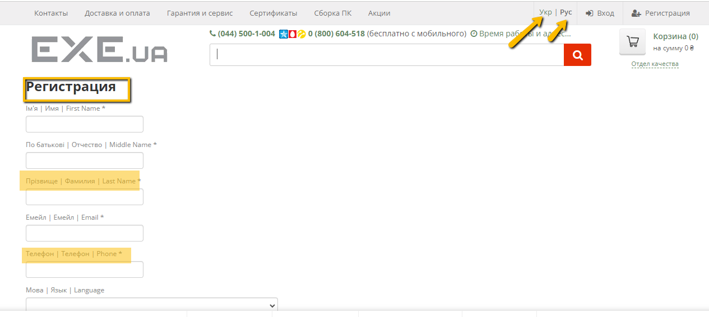
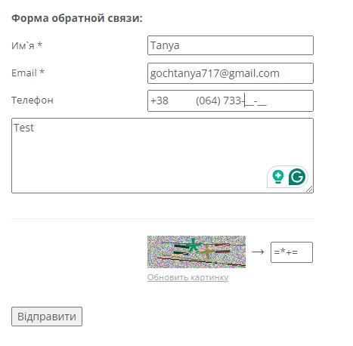

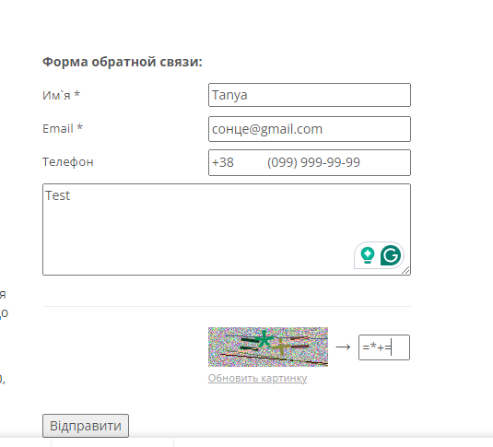
Bug-reports
ID | BR678431 | BR678432 | BR678433 | BR678434
Summary | Не змінюється мова сторінки на сторінках Логін та Пароль | Немає повідомлення у фільтрі будь-якої категорії про помилку, коли застосовано фільтр від більшої ціни до меншої | Не валідується поле email на формі зворотнього звязку в сторінці Контакти, коли користувач вводить email з символами кирилиці | Не валідується поле Телефон на формі зворотнього звязку в сторінці Контакти, коли користувач вводить номер телефону з символів кирилиці замість чисел
Pre-conditions | Відкрити сайт https://exe.ua/ua/ | Відкрити сайт https://exe.ua/ua/ | Відкрити сайт https://exe.ua/ua/ | Відкрити сайт https://exe.ua/ua/
 | Користувач не повинен бути залогінений
Steps | 1. Натиснути на кнопку "Вхід" | 1. Натиснути на Каталог | 1. Натиснути на кнопку Контакти | 1. Натиснути на кнопку Контакти
 | 2. Натиснути на кнопку "Укр" в правій верхній частині сторінки | 2. Обрати категорію Комплектуючі ПК - відеокарти | 2. У Форму Зворотнього зязку ввести валідні дані - Tanya | 2. У Форму Зворотнього зязку ввести валідні дані - Tanya
 | 3. Натиснути на кнопку "Eng" в правій верхній частині сторінки | 3. В поле Ціна "від" ввести - 20000 грн | 3. У Форму зворотнього звязку ввести не валідний email- сонце@gmail.cоm | 3. У Форму зворотнього звязку ввести валідний email- gochtanya717@gmail.cоm
 | 4. Натиснути на кнопку "Реєстрація" | 4. В поле Ціна "до" ввести - 10 гр | 4. У Форму зворотнього звязку ввести валідний номер телефону - +380999999999 | 4. У Форму зворотнього звязку ввести НЕ валідний номер телефону - телефон
 | 5. Натиснути на кнопку "Укр" в правій верхній частині сторінки | 5. Натиснути "Enter" | 5. Ввести текст зворотнього звязку - Тест | 5. Ввести текст зворотнього звязку - Тест
 | 6. Натиснути на кнопку "Eng" в правій верхній частині сторінки |  | 6. Ввести капчу зображену внизу | 6. Ввести капчу зображену внизу
 |  |  | 7. Натиснути на кнопку Отправить | 7. Натиснути на кнопку Отправить
 |  |  | Actual: " Поле капча- обязательное" | Actual: " Поле капча- обязательное"
 |  |  | NOTE:Помилка про те, що капчу не введено зявляється рандомно | NOTE:Помилка про те, що капчу не введено зявляється рандомно
 |  |  | 6. Ввести капчу зображену внизу | 6. Ввести капчу зображену внизу
 |  |  | 7. Натиснути на кнопку Отправить | 7. Натиснути на кнопку Отправить
Expected result | Сторінка повинна бути перекладена на українську мову | фільтр не має бути застосовано. Поле "до" повинно підсвітитися червоним | Повинно зявитися повідомлення, що емейл не валідний | Повинно зявитися повідомлення, що телефон не валідний
Actual result | Зміна локалізації не працює | фільтр застосовано. Повідомлень про помилку немає. | Повідомлення: Дякуємо за звернення до нашої служби підтримки! | Повідомлення: Дякуємо за звернення до нашої служби підтримки!
Post- condition
Environment | Версія 126.0.6478.127 (Офіційне складання) (64-розрядна версія), всі браузери | всі браузери | всі браузери | всі браузери
Severity | low | low | low | low
Priority | low | low | low | low
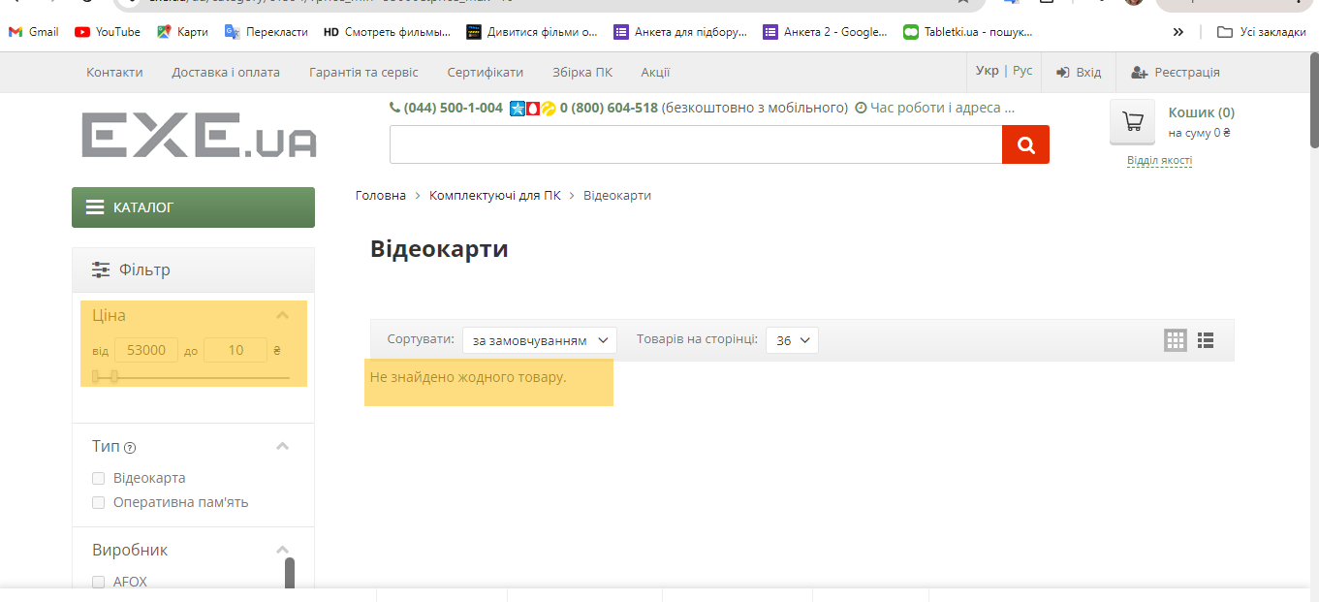
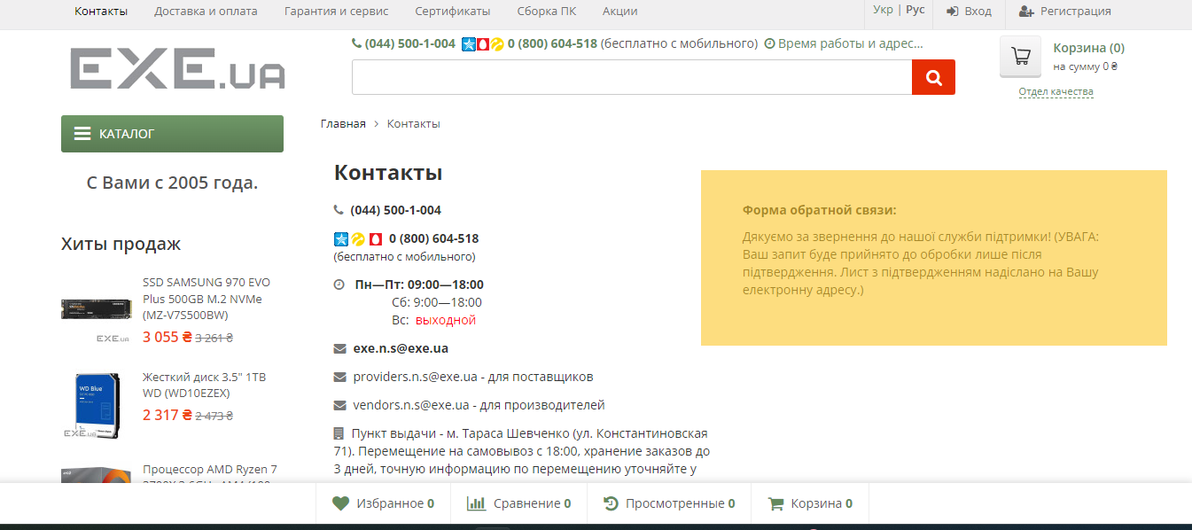
Type of bug | Localization | Functional\ Logical | Functional | Functional
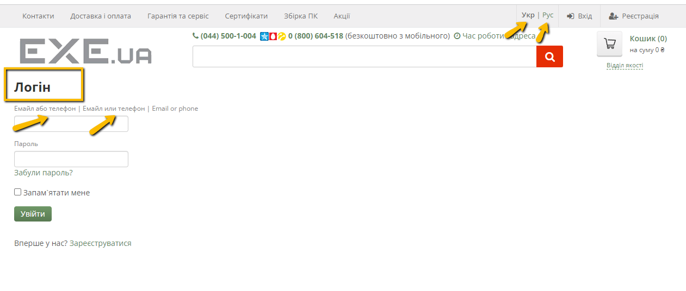
Attachment

